상품제안서
A4 스케줄 탁상달력 캘린더 올리브그린 297*210mm | 상품코드: S19875

 |  |  |  |  |  |  | 02-713-8555 | www.synergygift.co.kr
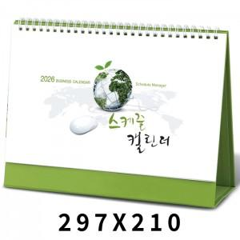

【상세/제작정보】 | <p><span style="font-size: 14pt;">※ 검정레쟈크 금, 은 박중 택1하여 주시기 바랍니다.</span></p><p><span style="font-size: 14pt;">※ 올리브그린 금, 은, 청, 먹 박중 택1하여 주시기 바랍니다.</span></p><p>&nbsp;</p><p><span style="font-size: 14pt;">※ 계절상품으로 가격, 제작기간이 변동될 수 있으니 양해바랍니다.</span></p><p><span style="font-size: 14pt;">※ 종이봉투 인쇄 별도 문의 바랍니다.</span></p>

【인쇄/포장옵션】 | 금박, 은박, 청박/먹박 / 종이봉투 동봉

【공급단가】 | 수량 | 100~ | 300~ | 500~ | 1,000~ | 3,000~
*VAT별도 | 올리브그린 | 2,700원 | 2,450원 | 2,380원 | 2,300원 | 2,200원

【상품 URL】 | https://www.synergygift.co.kr:443/src/goods_detail.php?gdno=497

